箱唛扫码
Factory name (工厂名称)
PO. Number(订单号) | 84319-01 84320-01
Style Code.(款号) | 7338-663
Product Code.(产品编号) | RECYCLE CARE LABEL RECYCLE COMPONENT LABEL warning label | Carton No.(箱号):
Inner Packages(包装方式） | 2000pcs/ bundle | 1/1
SIZE/qty (尺码/数量) | 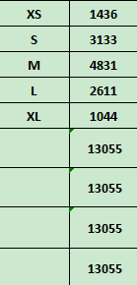
Carton Dimension（箱规） | 30*40*50 | Country of Origin：
Gross Weight（毛重） | 21.4kg | Made In China
Net Weight（净重） | 21kg
Remark（备注）

07338663700016
07338663700023
07338663700030
07338663700047
07338663700054
07338663700016
07338663700023
07338663700030
07338663700047
07338663700054

